外部設計書1
外部設計書 |  |  |  | 画面名 |  |  |  |  | 作成者 |  |  |  | 更新者
 |  |  |  | システム名 |  |  |  |  | 作成日 |  |  |  | 更新日
 |  |  |  | 備考

画面設計
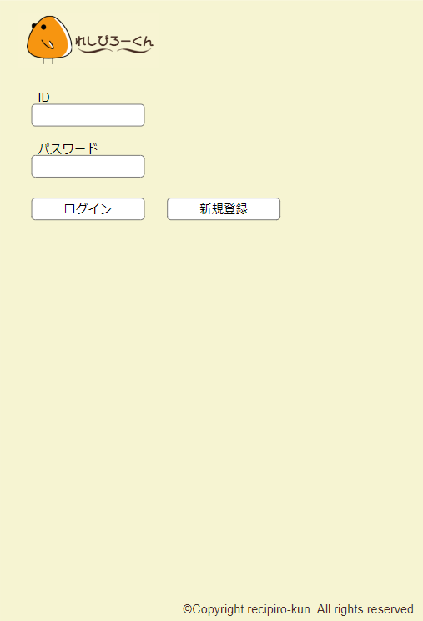
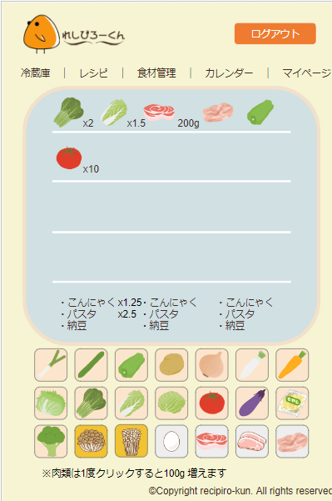
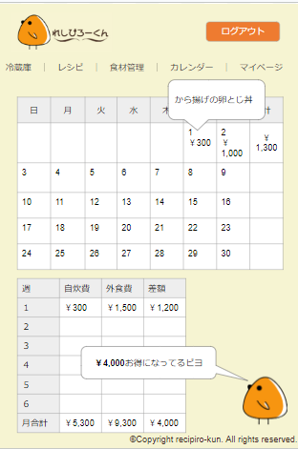

3
４
５
６

７
1
2

8

機能設計

 | １．ログイン
 | 「1 ログイン」クリック |  |  |  |  |  |  |  |  | 「４．主要食材ボタン」クリックすることで主要食材の登録と個数の変更を行う
 | ID、パスワードを入力し、正しい場合は冷蔵庫画面へ遷移する。
 | 正しくない場合は、「IDまたはパスワードが間違っています」と出力する。 |  |  |  |  |  |  |  |  | 「５．冷蔵庫」内の主要食材の個数をクリックすることで冷蔵庫内の主要食材の個数を変更する
 |  |  |  |  |  |  |  |  |  | ただし、肉類は単位はgとする
 | 「2 新規登録」クリック
 | 新規登録画面に遷移する。 |  |  |  |  |  |  |  |  | 「6.その他食材のキーワード登録」
 |  |  |  |  |  |  |  |  |  |  | 冷蔵庫内のテキストボックスにユーザーがその他食材の食材を手動で追加できる
 | 「3 ナビゲーション」クリック
 | ナビゲーションをクリックすることで、対応したページへ遷移する。 |  |  |  |  |  |  |  |  | 「7.日割りで使用レシピの履歴を表示する」
 |  |  |  |  |  |  |  |  |  |  | マウスカーソルを重ねることで、対象の日付で使用したレシピを表示する

 |  |  |  |  |  |  |  |  |  | 「8.自炊費と外食費の差額を表示する機能」
 |  |  |  |  |  |  |  |  |  |  | 自炊費と外食費の差額を合計し週、月ごとに表示する

項目定義書

No |  | 物理名 | 論理名 | 画面型 | データ型 | min | max | DBテーブル |  |  | DBカラム | 備考
1 |  |  | ログイン
2 |  |  | 新規登録
3 |  |  | ナビゲーション
4 |  |  | 主要食材ボタン
5 |  |  | 冷凍庫
6 |  |  | その他食材のキーワード登録
7 |  |  | 日割りで使用レシピの履歴を表示する
8 |  |  | 自炊費と外食費の差額を表示する機能

外部設計書2
外部設計書 |  |  | 画面名 |  |  |  |  | 作成者 |  |  | 更新者
 |  |  | システム名 |  |  |  |  | 作成日 |  |  | 更新日
 |  |  | 備考

画面設計

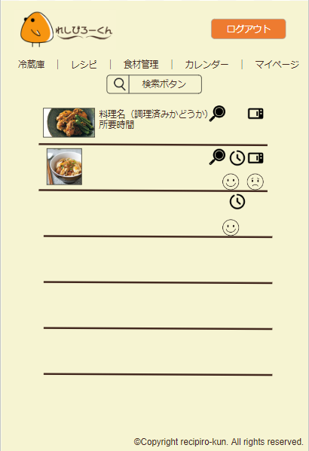
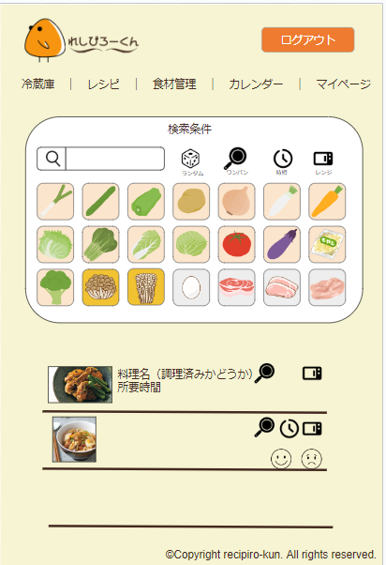
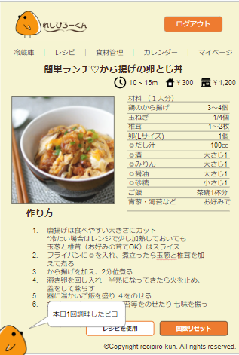

機能設計

項目定義書

No | 物理名 | 論理名 | 画面型 | データ型 | min | max | DBテーブル |  | DBカラム | 備考

外部設計書3
外部設計書 |  |  |  | 画面名 | 食材管理画面 |  |  |  | 作成者 | 吉田 |  |  | 更新者
 |  |  |  | システム名 |  |  |  |  | 作成日 | 2023-06-08 |  |  | 更新日
 |  |  |  | 備考

画面設計
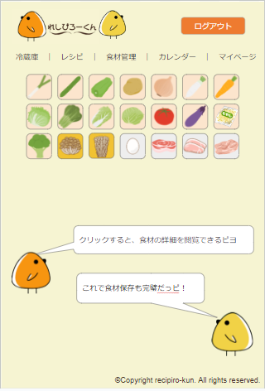
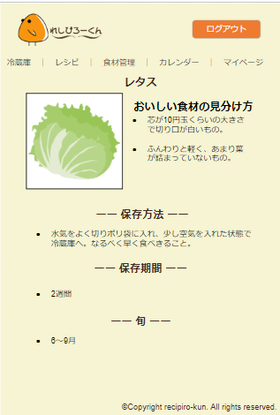

1

機能設計

 | 1．主要食材ボタンを押すことで主要食材詳細ページに遷移する

項目定義書

No |  | 物理名 | 論理名 | 画面型 | データ型 | min | max | DBテーブル |  |  | DBカラム | 備考

外部設計書4
外部設計書 |  |  | 画面名 |  |  |  |  | 作成者 |  |  | 更新者
 |  |  | システム名 |  |  |  |  | 作成日 |  |  | 更新日
 |  |  | 備考

画面設計
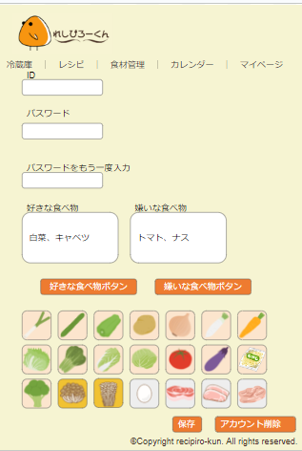
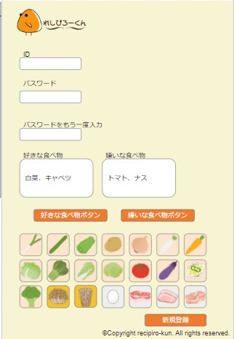
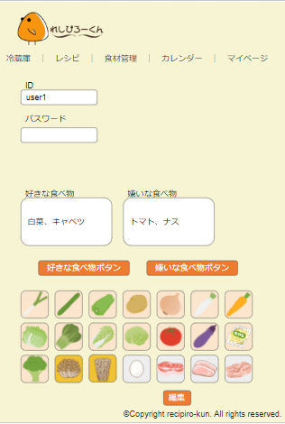

機能設計

項目定義書

No | 物理名 | 論理名 | 画面型 | データ型 | min | max | DBテーブル |  | DBカラム | 備考

外部設計書5
外部設計書 |  |  |  | 画面名 | 管理者画面 |  |  |  | 作成者 | 吉田 |  |  | 更新者
 |  |  |  | システム名 |  |  |  |  | 作成日 | 2023-06-08 |  |  | 更新日
 |  |  |  | 備考

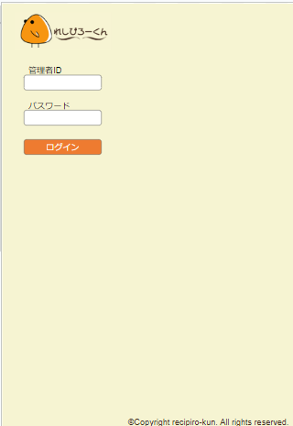
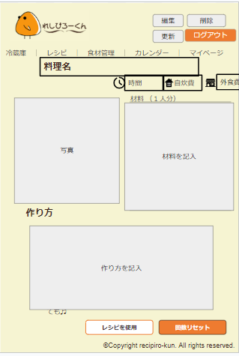
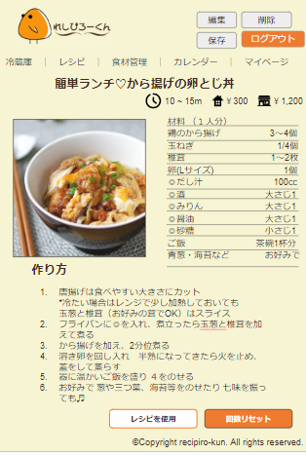
画面設計
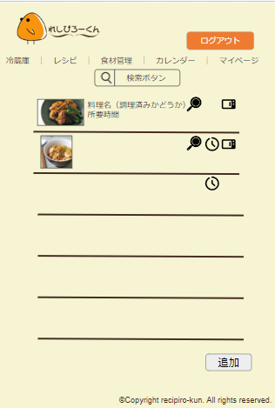

1

2

機能設計
 | 1. ID、パスワードを入力し、正しい場合はレシピ一覧へ遷移する。
 | 正しくない場合は、「IDまたはパスワードが間違っています」と出力する。

 | 2．レシピ一覧ページの追加ボタンを押すと、レシピ編集ページに遷移する

項目定義書

No |  | 物理名 | 論理名 | 画面型 | データ型 | min | max | DBテーブル |  |  | DBカラム | 備考

外部設計書6
外部設計書 |  |  | 画面名 |  |  |  |  | 作成者 |  |  | 更新者
 |  |  | システム名 |  |  |  |  | 作成日 |  |  | 更新日
 |  |  | 備考

画面設計
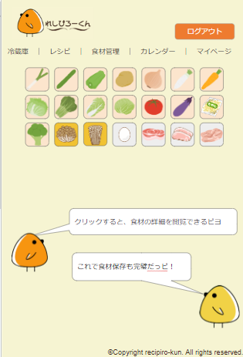
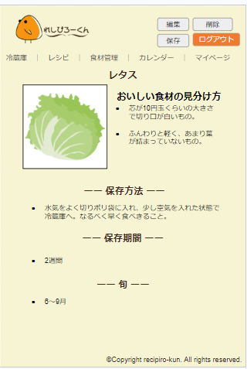
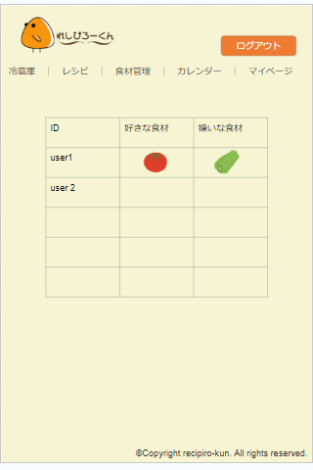

機能設計

項目定義書

No | 物理名 | 論理名 | 画面型 | データ型 | min | max | DBテーブル |  | DBカラム | 備考

